Info
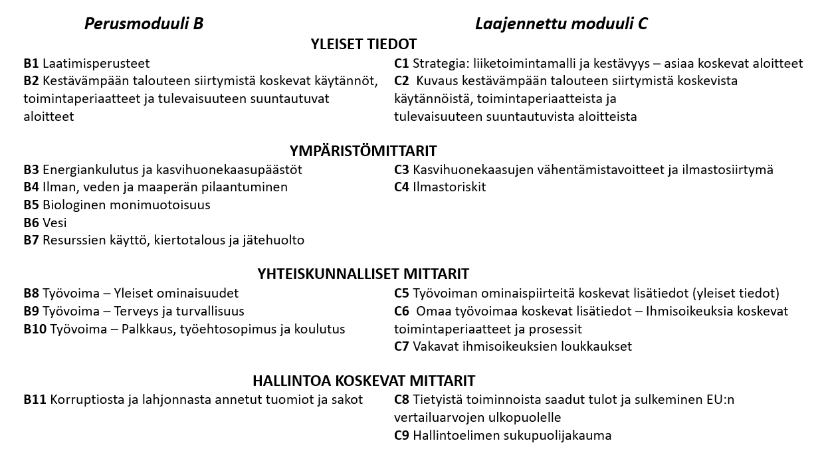
Liite 2.
Tämän tiedoston välilehdiltä löydät Rosk'n Roll Oy Ab:n ja sen tytäryhtiön Maa Roll Oy:n muodostaman konsernin kestävyystiedot vuodelta 2025.
Tiedot raportoidaan EU:n vapaaehtoisen kestävyysstandardin VSME:n mukaisesti (Voluntary Sustainability Reporting Standard for SMEs) https://www.efrag.org/en/smes-and-sustainability-reporting.
Alla olevassa kuvassa on visualisoitu standardin mukainen rakenne, jota tässä raportissa noudatetaan. Tiedot löytyvät tämän tiedoston osa-aluekohtaisilta välilehdiltä.
Raporttiin on sisällytetty standardin 10. kohdan mukaisia lisätietoja, joita standardi ei kata, mutta joita harjoitetun toiminnan tyypistä johtuen voidaan katsoa asianmukaiseksi sisällyyttää raporttiin. Näitä tietoja sisältävät solut on merkitty vaalenvioletilla värillä.

